SEGUIMIENTO A JUN. 30 2025
INSTITUTO MUNICIPAL DE CULTURA DE YUMBO - IMCY
SEGUIMIENTO PLAN ANTICORRUPCIÓN Y DE ATENCIÓN AL CIUDADANO A JUNIO 30 DE 2.025
OBJETIVO DEL SEGUIMIENTO: El asesor de Control Interno presenta el primer seguimiento al Plan Anticorrupción y Atención al Ciudadano, con corte al 30 de junio de 2025. Desde control interno se ha realizado verificación de cumplimiento al consolidado allegado por el lider de Gestion de Planeación a través del Proceso de Direccionamiento Estratégico, de igual forma se verifican los soportes allegados por cada uno de los responsables de los componentes y de las acciones planteadas en el Plan Anticorrupción de la vigencia 2025 a fin de dar cumplimiento de la estrategia establecida, conforme a lo dispuesto en el Decreto Nacional 124 de 2016 y a los Artículos 73 y 76 de la ley 1474 de 2011 que establece: ARTÍCULOS 73: Plan Anticorrupción y de Atención al Ciudadano. Cada entidad del orden nacional, departamental y municipal deberá elaborar anualmente una estrategia de lucha contra la corrupción y de atención al ciudadano. Dicha estrategia contemplará, entre otras cosas, el mapa de riesgos de corrupción en la respectiva entidad, las medidas concretas para mitigar esos riesgos, las estrategias anti-trámites y los mecanismos para mejorar la atención al ciudadano. ARTICULOS 76: Parágrafo. En aquellas entidades donde se tenga implementado un proceso de gestión de denuncias, quejas y reclamos, se podrán validar sus carateristicas contra los estándares exigidos por el Programa Presidencial de Modernización, Eficiencia, Transparencia y Lucha contra la Corrupción. OBJETIVOS: 1- Prevenir la materialización de los riesgos de corrupción identificados, mediante la implementación de acciones y controles en el mapa de riesgos de corrupción. 2- Verificar el avance de cumplimiento de las actividades propuestas en el documento Plan Anticorrupción y Atención al Ciudadano para la vigencia 2025, de conformidad con lo establecido por la ley, y a los parámetros indicados en la guías metodológicas denominadas «Estrategia para la Construcción del Plan Anticorrupción y Ate

PLAN ANTICORRUPCIÓN Y DE ATENCIÓN AL CIUDADANO
PRIMER COMPONENTE GESTIÓN DEL RIESGO DE CORRUPCIÓN - MAPA DE RIESGOS DE CORRUPCIÓN
Componente | Subcomponente | Actividades |  | Meta o producto | Responsable | Fecha Programada | Seguimiento al 30 de junio de 2.025 | % de avance actividad | % cumplimiento del componente
Gestión del riesgo de corrupción | 1. Seguimiento | 1.1 | Seguimiento al Mapa de Riesgos de Corrupción. | Mapa de Riesgos de corrupción con seguimiento cuatrimestral. | Jefe Asesor de Control Interno | 2025-06-30 | https://www.imcy.gov.co/4-8-2-1-informe-nacional/ | 8.34% | 8.34%
 |  | 1.2 | Publicación de seguimientos realizados en la página web de la entidad | Informe publicado en la página web | El Asesor de Control Interno | * 10 días hábiles del mes de octubre de 2.025 | Se realizó la publicación del primer seguimiento se realiza entre los primeros 10 días hábiles del mes de mayo del 2023. | 8.34%
TOTAL COMPONENTE |  |  |  |  |  |  |  |  | 8.34%

SEGUNDO COMPONENTE RACIONALIZACIÓN DE TRÁMITES
El Instituto Municipal de Cultura de Yumbo IMCY desarrolla acciones que permiten facilitar el acceso a los servicios que se brindan a la comunidad tales como: el acceso a los trámites y/o procedimientos administrativos en referencia a requerimientos hacia la entidad, de esta manera el IMCY ejecuta acciones administrativas y brinda las herramientas tecnológicas al servicio del ciudadano con el fin de simplificar, estandarizar, en algunos casos eliminar, optimizar y automatizar los trámites o procedimientos administrativos existentes. El Instituto Municipal de Cultura de Yumbo IMCY, en el marco del cumplimiento del Modelo Integrado de Planeación y Gestión, definido por el Gobierno Nacional, se compromete a establecer y ejecutar acciones que faciliten el acceso por parte de los ciudadanos a los servicios prestados por la Entidad y cualquier otro proceso que requieran los usuarios. Para tal fin no se ahorran esfuerzos por parte de la entidad con el fin de facilitar a su acceso, teniendo presente los principios de efiencia, eficacia y efectividad. Se realizara su registro y aprobación en el SUIT (Sistema Unico de Información de Trámites y Procedimientos Administrativos). Utilizando los diferentes recursos con que cuenta la entidad como son: humano, técnico, tecnológico y económico, se da cumplimiento a los componentes que se ha trazado el Estado a través de la política de Gobierno en Línea para dar cumplimiento al artículo 6° del Decreto 103 del 20 de enero de 2015. Publicación de los Trámites y servicios que se adelantan ante los sujetos obligados.
Componente | Subcomponente | Actividades |  | Meta o producto | Responsable | Fecha Programada | Seguimiento al 30 de junio de 2.025 | % de avance actividad | % cumplimieto del componente
RACIONALIZACIÓN DE TRAMITES | 1. Identificación de trámites u otros procedimientos administrativos de cara al ciudadano. | 1.1 | Evaluar e identificar nuevos trámites, procedimientos administrativos u OPAS en la entidad. | Tramites o procedimientos administrativos identificados | Líderes de procesos y gerente. | 30 de noviembre de 2.025 | Analisis de posibles tramites y OPAS. | 8.34% | 3.33%
 |  | 1.2 | Actualizar el inventario de trámites de la entidad. | Actualización realizada de acuerdo a la identificación de nuevos tramites o procedimientos administrativos. | Comité de Gestión y Desempeño | De acuerdo a la fecha de actualización | Revisión realizada cin tramites que afecten procesos de la entidad. | 0.00% |  | #REF! | #REF!
 |  |  |  |  |  |  |  |  |  |  | #REF!

 |  |  |  |  |  |  |  |  |  | #REF!

 |  | 1.3 | Reportar al DAFP los trámites u OPAS generados en la entidad, para establecer el Inventario actualizado y su debido registro en el SUIT (Sistema Único de Información de trámites). | Reporte de tramites u OPAS en el SUIT (DAFP). | Líder Tic y comité anti tramite y de gobierno en línea o comité de gestión y desempeño. | De acuerdo a fecha de identificación de trámite, procedimiento administrativo u OPA. | Se está trabajando en la mejora del tramite que se tiene en este momento. | 0.00%
...
SEXTO COMPONENTE INICIATIVAS ADICIONALES
El Instituto Municipal de Cultura de Yumbo IMCY, se apalanca en el Modelo Integrado de Planeación y Gestión (MIPG) para alcanzar sus metas en los tiempos previstos, con el máximo aprovechamiento de los recursos disponibles y atendiendo a las necesidades y demandas de sus usuarios, bajo preceptos de oportunidad y pertinencia, anticipando riesgos e innovando en la manera de resolver problemas, de generar oportunidades y de fomentar el aprendizaje organizacional, a partir del registro y análisis sistemático de información útil para la toma de decisiones.
Componente | Subcomponente | Actividades |  | Meta o producto | Responsable | Fecha Programada | Seguimiento al 30 de junio de 2.025 | % de avance actividad | % cumplimieto del componente
Iniciativas | Iniciativas adicionales | 6.1 | Divulgación de los valores y principios del servidor público. | Divulgación realizada | Gerente | 2024-04-30 | Actividad realizada, con la nueva administración se realizará capacitación en lo svalores de la entidad en el primer semestre de 2024. | 8.33% | 8.33%
TOTAL COMPONENTE |  |  |  |  |  |  |  |  | 8.33%

GRAN TOTAL COMPONENTES |  |  |  |  |  |  |  |  | 45.02%
RECOMENDACIONES
1- Se recomienda continuar aplicando los controles para evitar que se materialicen los riesgos de corrupción. 2- Atendiendo el Decreto 403 de 2020 emitido por el DAFP, y en ejercicio del Control Previo y Concomitante, se recomienda fortalecer las oficinas de Control Interno, mediante, personal, capacitaciones entre otras, con el fin de que esta oficina pueda impulsar acciones de identificación de riesgos y realizar actividades que establezcan los controles respectivos verificando que estos riesgos y controles sean definidos adecuadamente y que puedan reportarse las alertas a que haya lugar en los diferentes procesos. 3 - Tener en cuenta algunos aspectos de la nueva guía para la administración de riesgo y el diseño de controles en entidades públicas – versión 5 – diciembre 2020. 4 - Fortalecer los canales de comunicación, en especial los virtuales como las redes sociales, Facebook, Twitter, YouTube, Instagram, pagina web institucional etc., para interactuar con el ciudadano. 5 - Se recomienda en la estrategia de racionalización de trámites, evaluar los procedimientos existentes o aquellos que sean identificados y posibilitar, automatizar o mejorar aquellos que le faciliten el acceso a los servicios que presta la entidad para mejorar la calidad del servicio. 6. Se recomienda continuar en el avance del cumplimiento de la Ley 1712 Ley de Transparencia y Acceso a la Información Pública de acuerdo a los requerimientos de dicha Ley. 7. Se recomienda actualizar el procedimiento de PQRSDF. 8. Promover a través de un video institucional la oferta institucional del IMCY. 9. Colocar una persona para que enseñe a la ciudadanía todas las formas de interactuar con la página del IMCY.

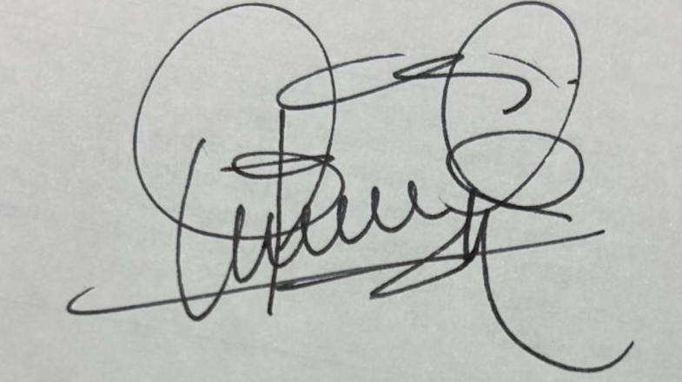
Elaboró: HECTOR FABIO GOMEZ -Asesor Control Interno
Revisó: Héctor Fabio Gómez - Asesor Control Interno
Fecha elaboración: 10 de julio de 2.025
Fecha de Entrega: 10 de julio de 2.025 |  |  |  | ORIGINAL FIRMADO

